PROYECCIONES 2026 al 2030
 |  | JUNTA DE PLANIFICACIÓN DE PUERTO RICO

TABLAS
PROYECCIONES MACROECONÓMICAS A MEDIANO PLAZO
2026 AL 2030*
Realizadas en Octubre 2025
Lcdo. Héctor Morales Martínez
Presidente
Plan. Rebecca Rivera Torres
Miembro Alterno
Plan. Luis E. Lamboy Torres
Miembro Alterno
Plan. Emanuel R. Gómez Vélez
Miembro Alterno
Equipo de Trabajo
Alejandro Díaz Marrero
diaz_a@jp.pr.gov
Director
Programa de Planificación Económica y Social
Miriam Noemí García Velázquez
garcia_my@jp.pr.gov
Directora
Subprograma de Análisis Social, Modelos Y Proyecciones
Social Analysis, Models and Forecast Subprogram
Unidad de Proyecciones Económicas
Ronal Irizarry Velázquez
Miriam Noemí García Velázquez

* - Las proyecciones económicas para los años fiscales 2026 al 2030 se realizan según el Artículo 19. — Asesoramiento al Gobernador y a la Asamblea Legislativa.
 | (23 L.P.R.A § 62r) de la Ley Orgánica de la Junta de Planificación Ley Núm. 75 del 24 de junio de 1975.
 | Según la OE-2025-011, se ordenó a la JP realizar las proyecciones macroeconómicas a mediano plazo en octubre de 2025.

METODOLOGÍA
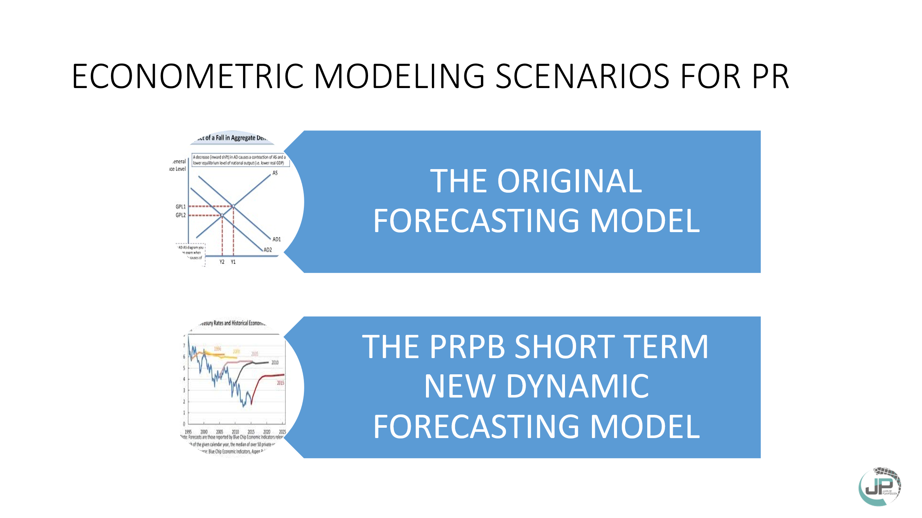
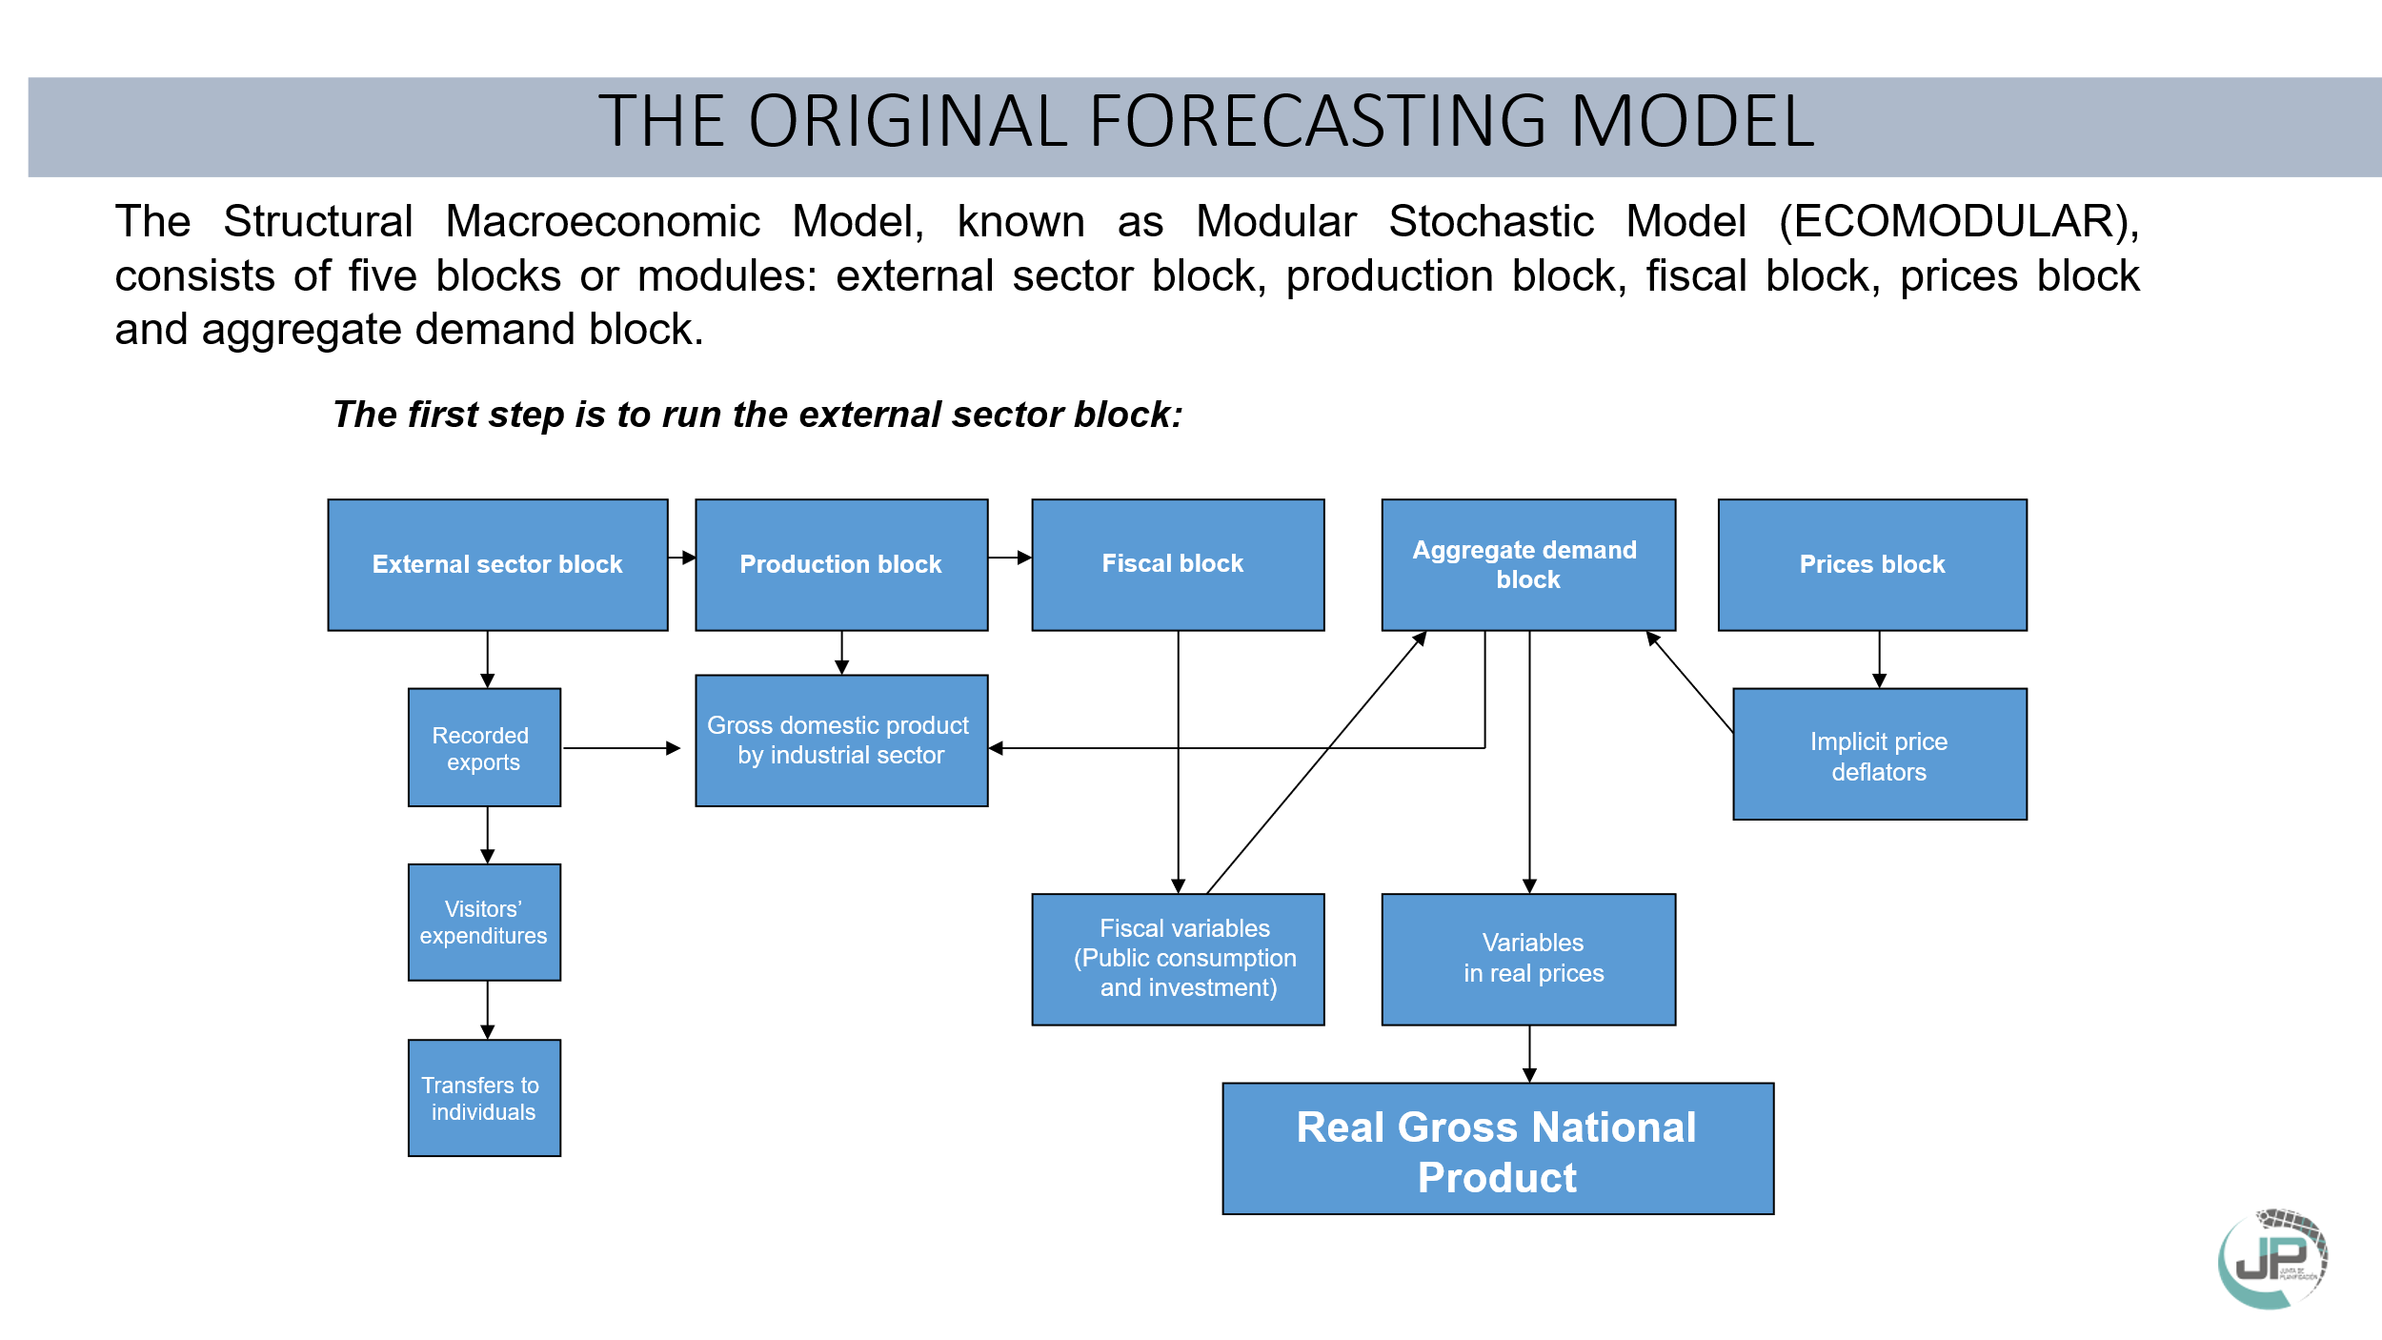

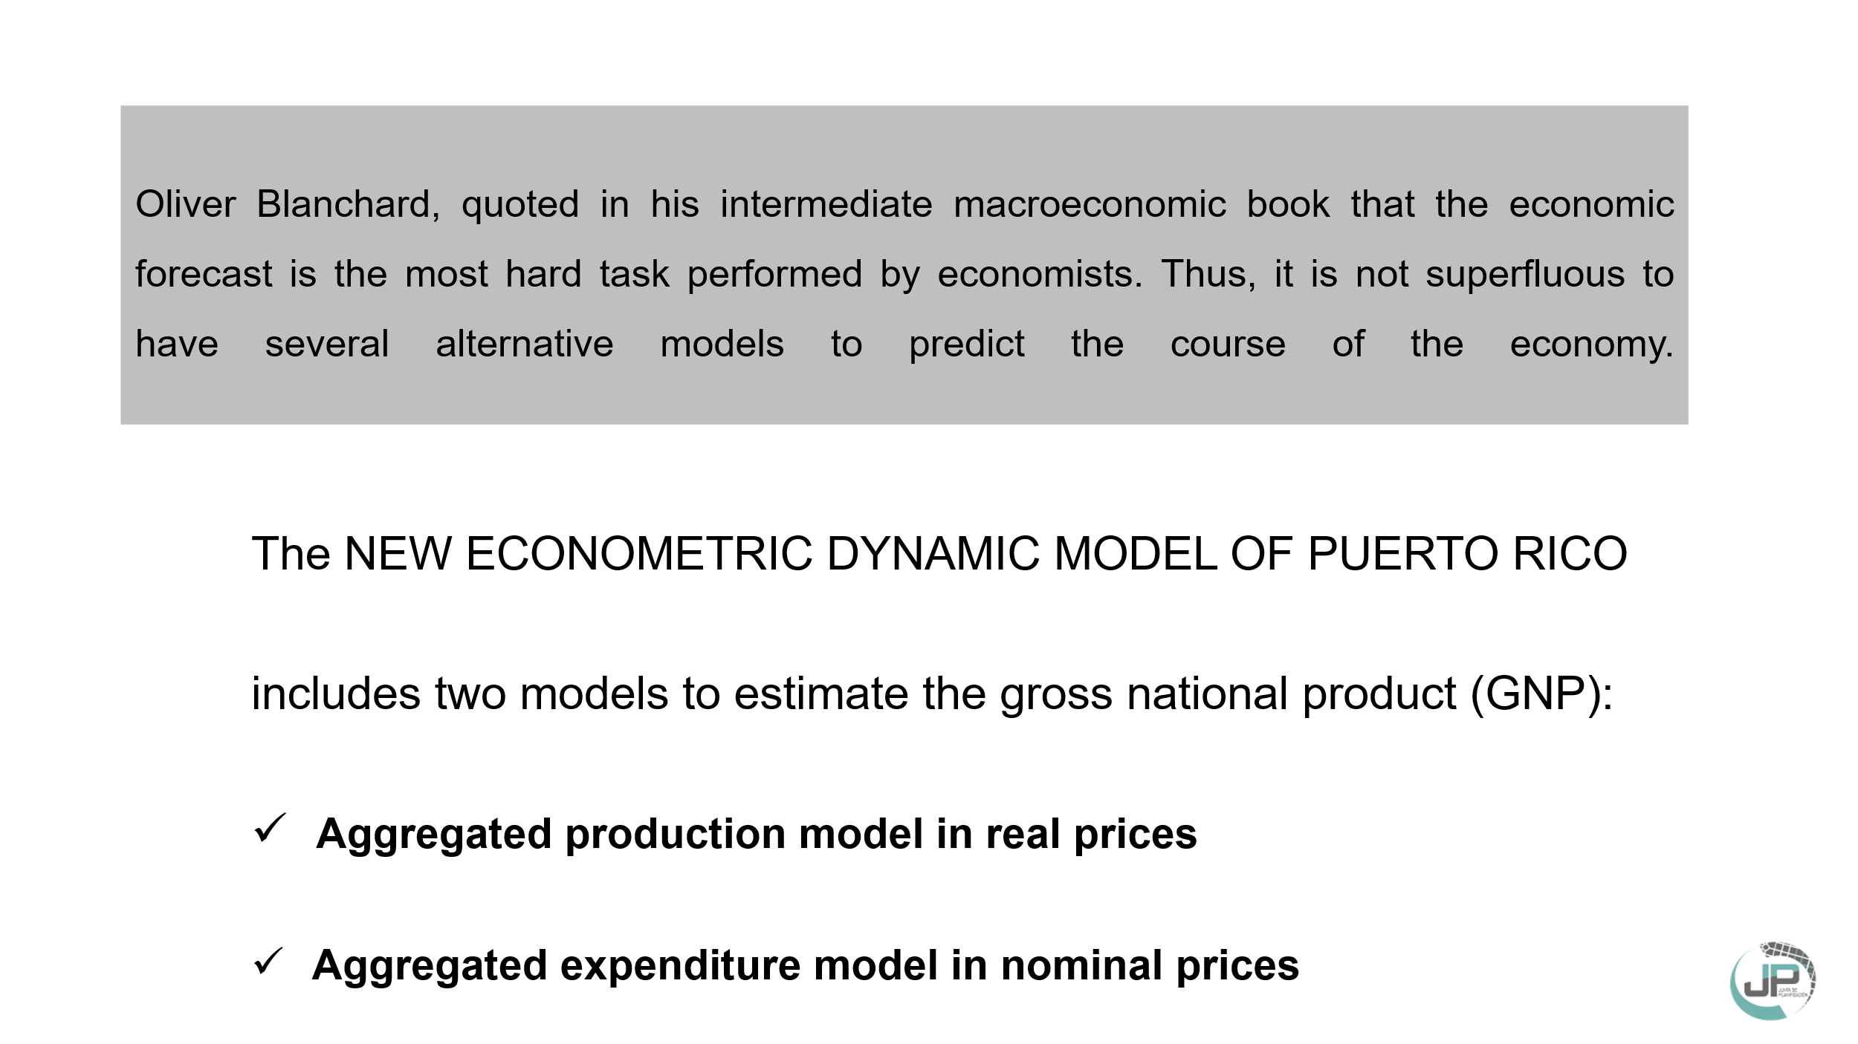

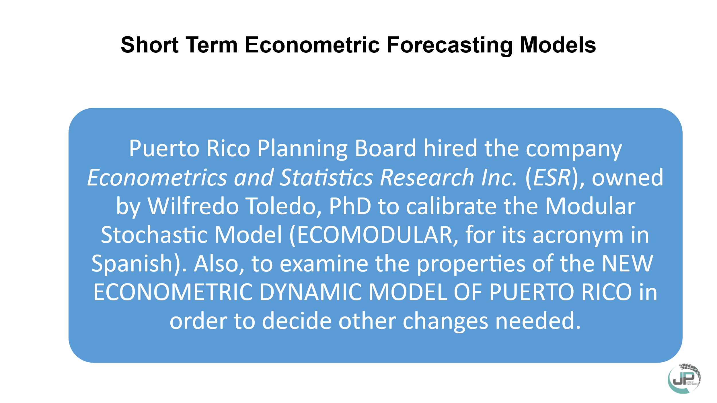
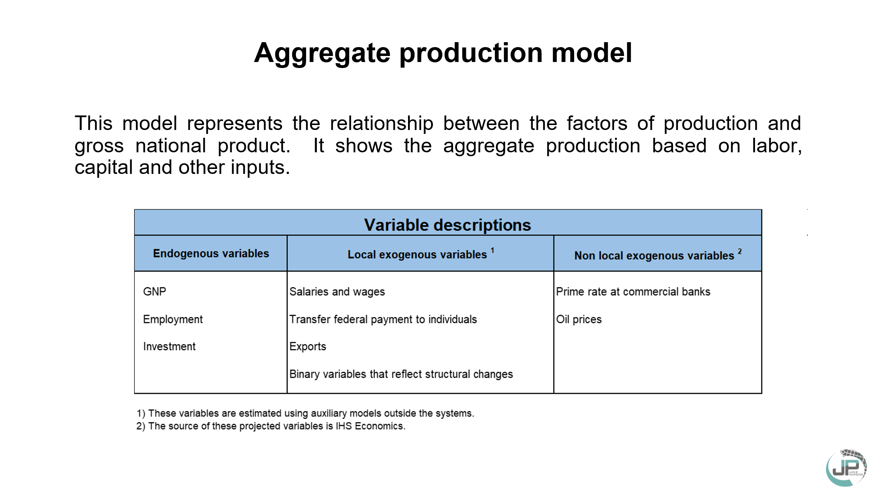
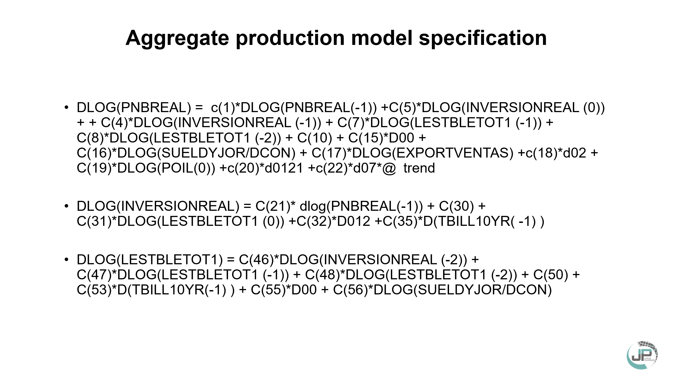
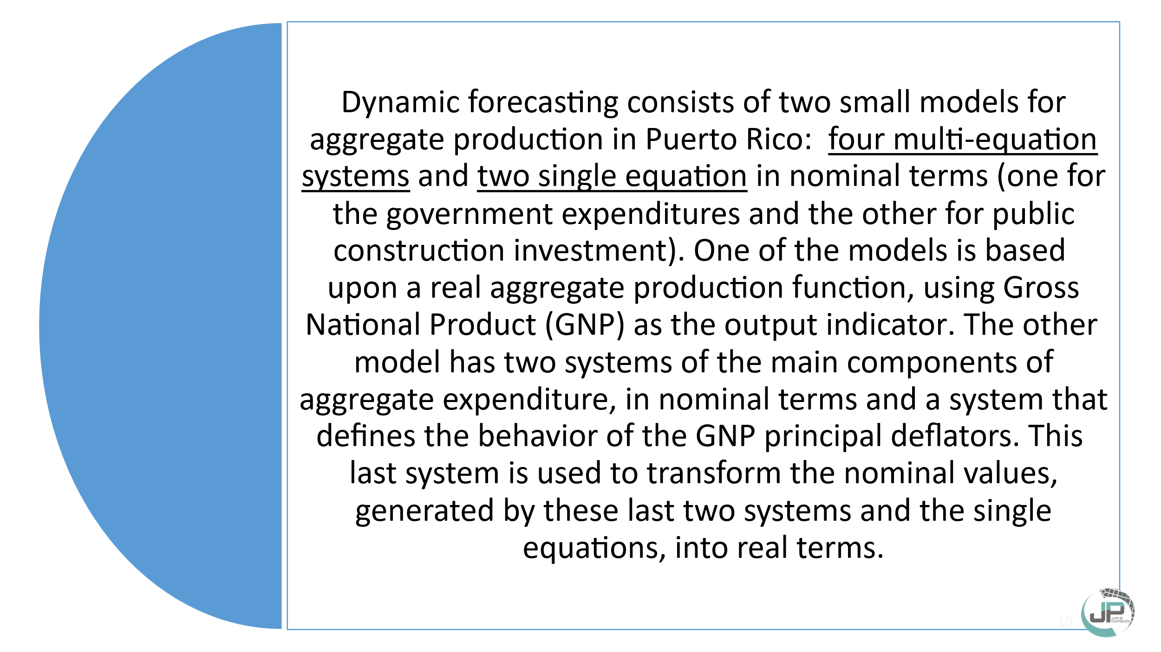
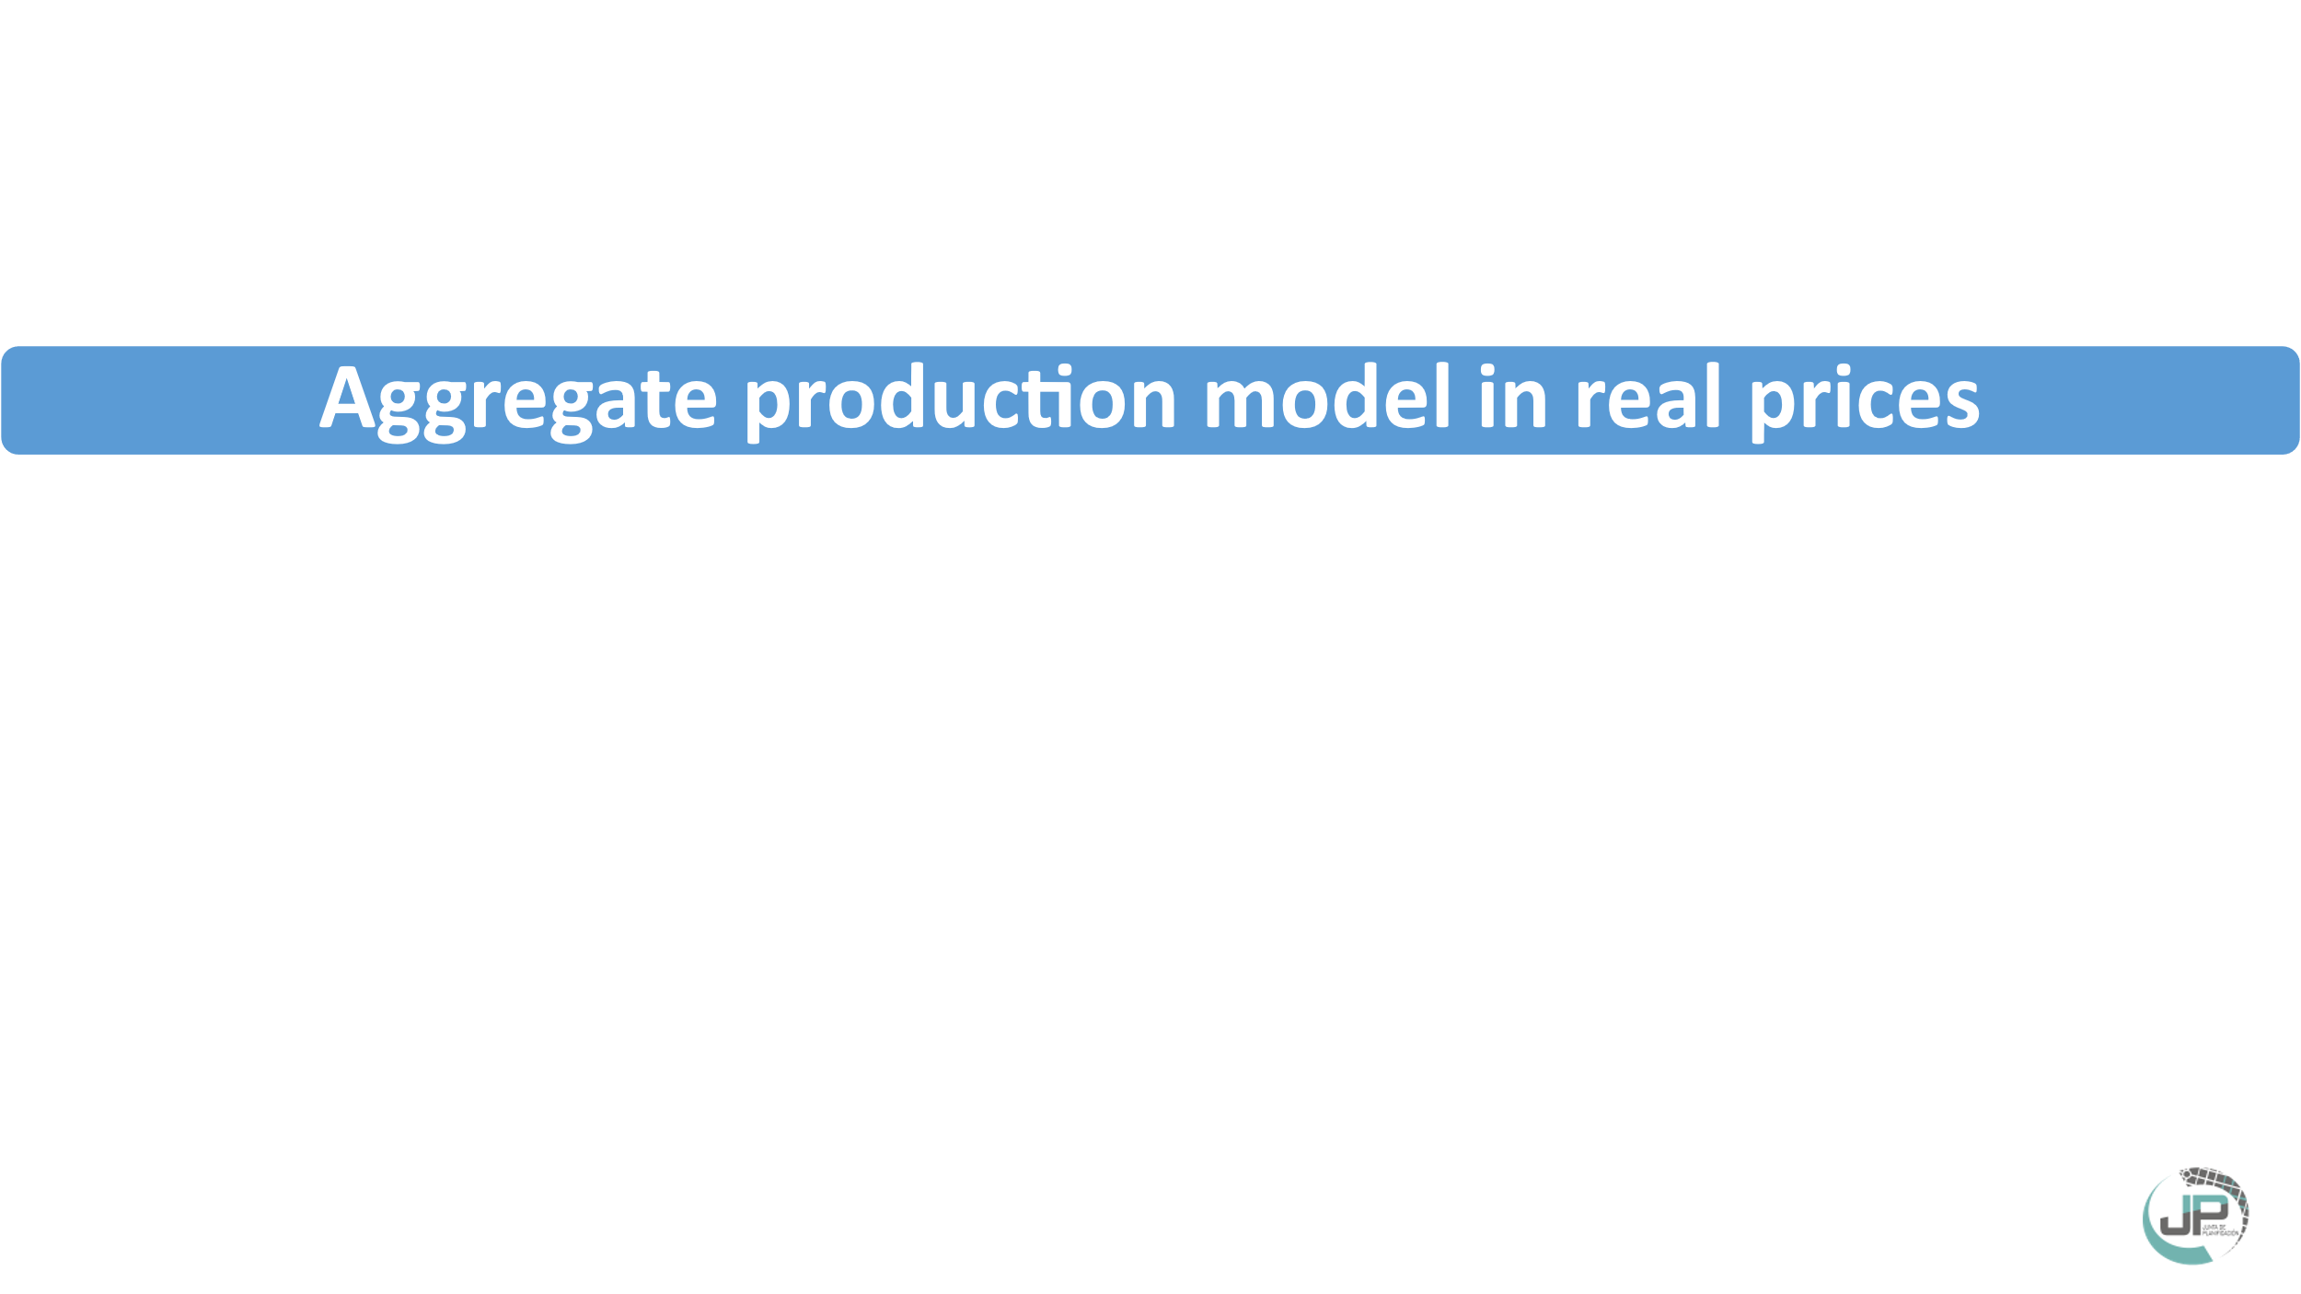

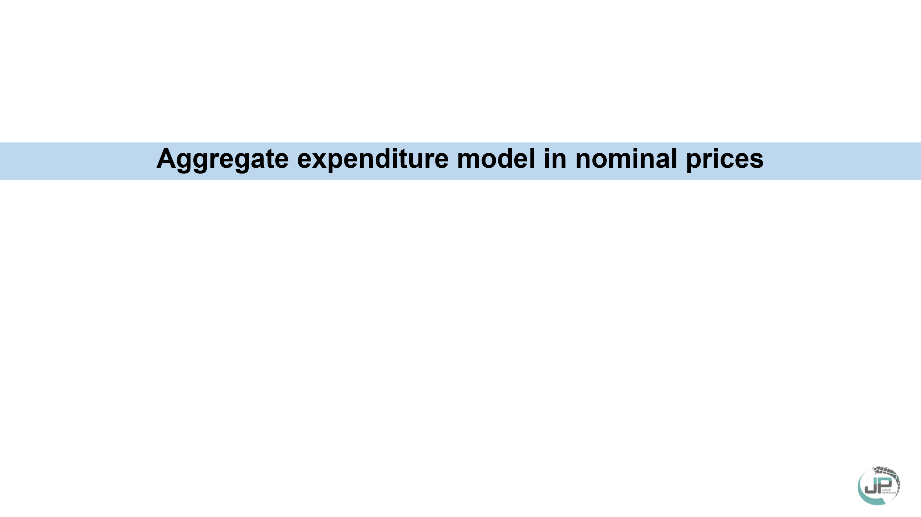

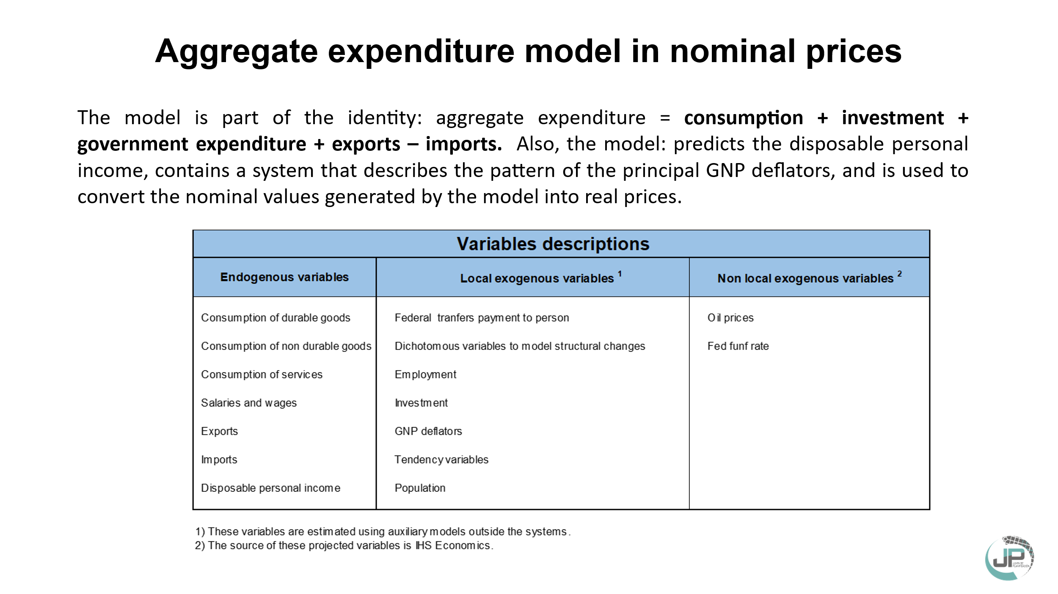
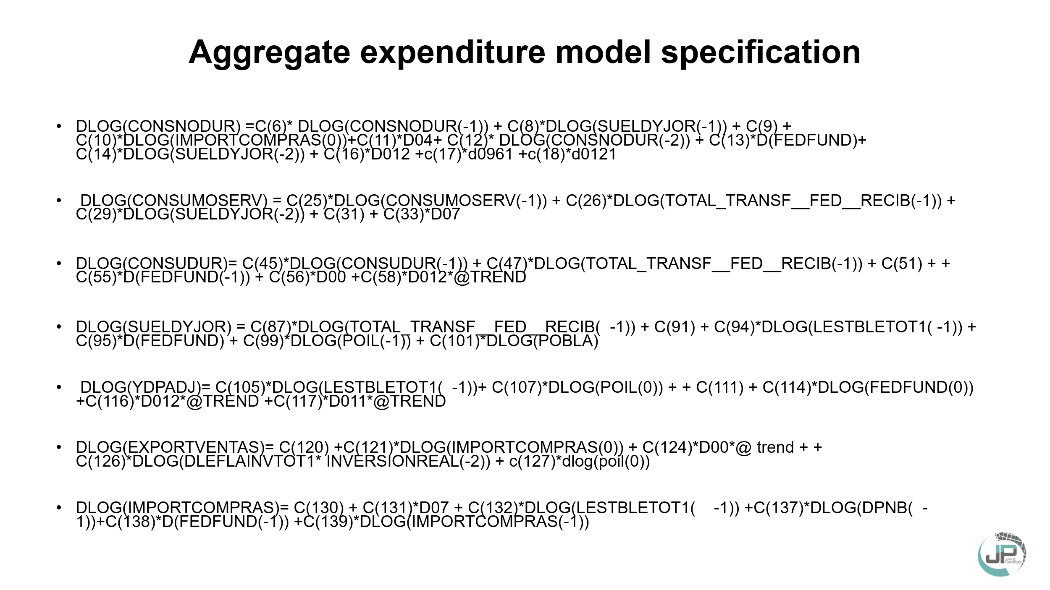

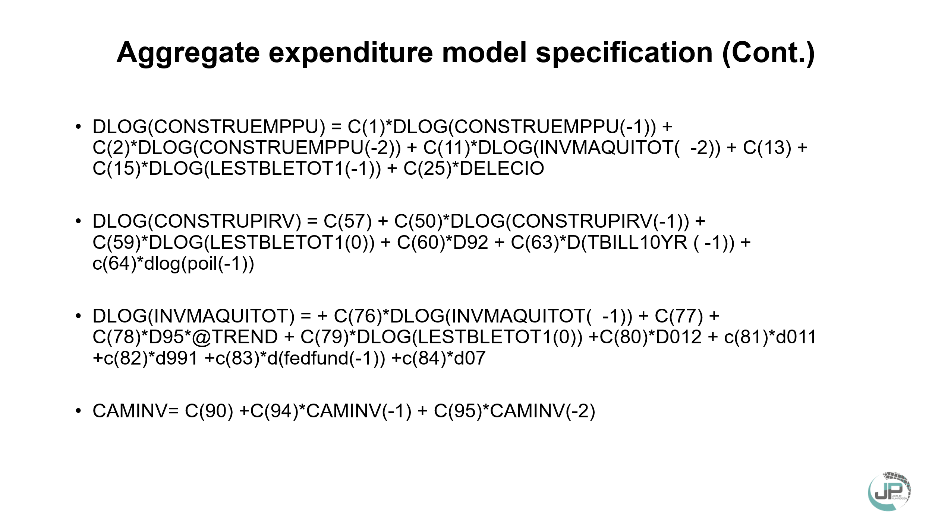

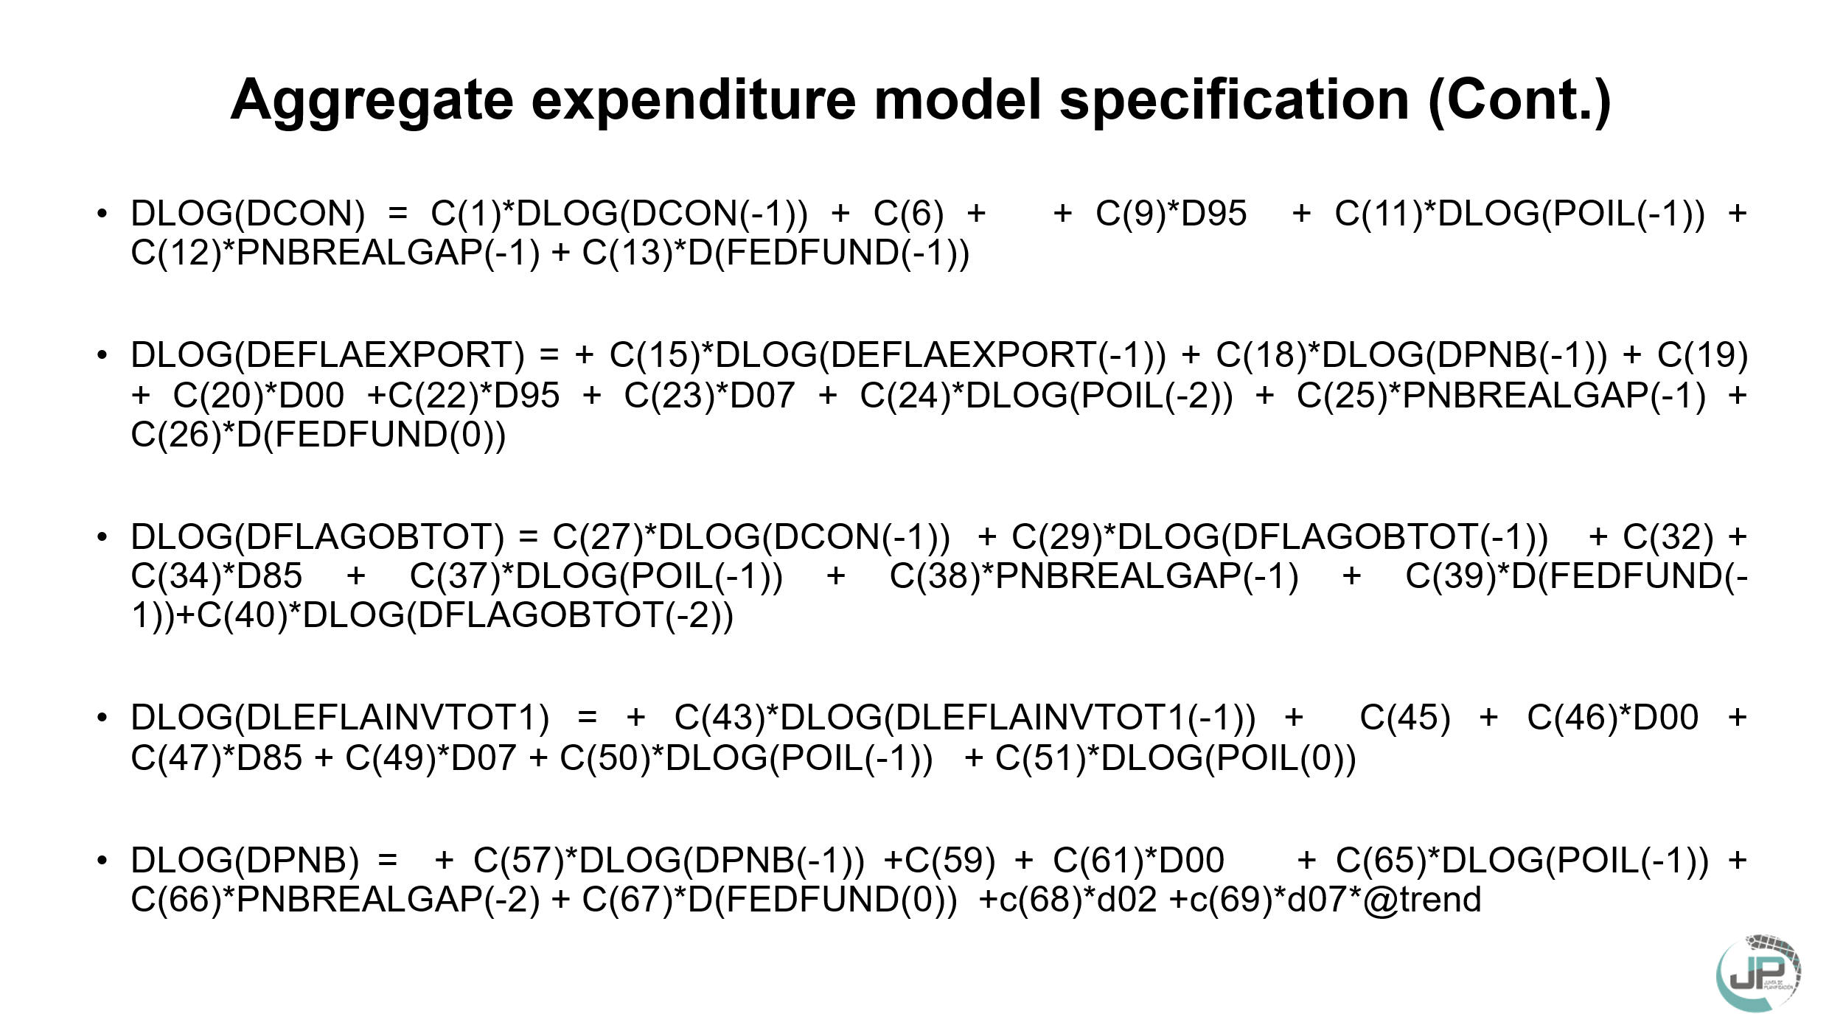

SUPUESTOS
Proyecciones macroeconómicas a corto plazo y supuestos utilizados
Puerto Rico, años fiscales 2026 y 2030
Fecha realizado: Octubre 2025
AÑOS | PROYECCIÓN |  | RESUMEN DE LOS SUPUESTOS DE LAS PROYECCIONES
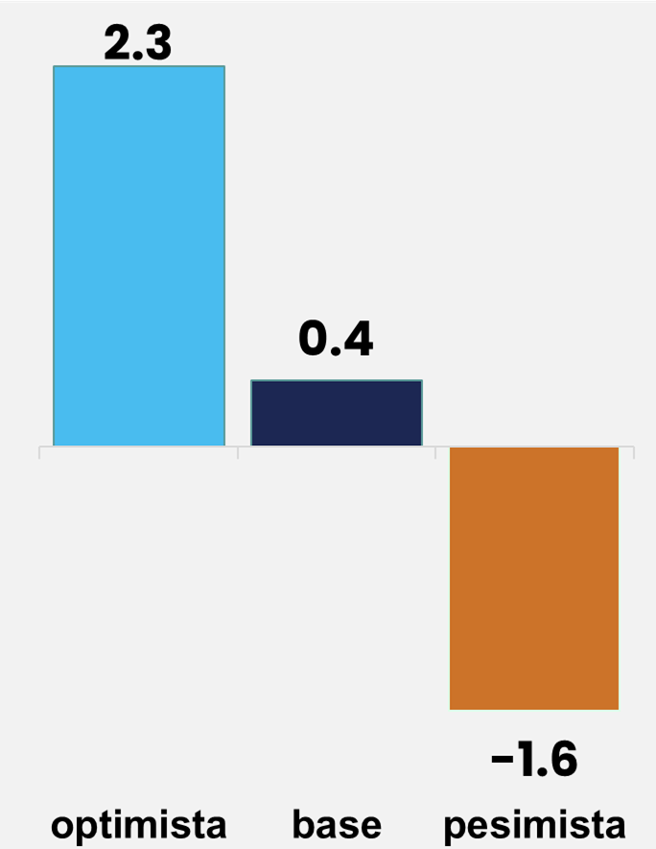 2026 |  | - | PNB Real de E.E.U.U.: 2.1% S&P | - | Total Fondos federales de Mitigación $6,923.0 millones (Plan Fiscal aprobado, junio 2025).
 |  | - | PIB Real E.E.U.U.: 1.7% CBO | - | Exportaciones Mercancía Ajustada 3.6%
 |  | - | PIB Real E.E.U.U. : 2.1% FMI | - | Gasto de Visitantes 8.0%
 |  | - | Tasa de interes FED: 3.9% | - | Transferencias Federales a las Personas 2.1%
 |  | - | Precio Barril Petróleo: $53.19 EIA | - | Inflación: 1.3% IPC DTRH (Acumulado agosto 2025)
 |  | - | Precio Barril Petróleo: $68.19 CBO | - | Inflación: 1.6% JSF (Plan Fiscal aprobado, junio 2025)
 |  | - | Población: 2,952 miles de personas
 |  | - | Economía Mundial: 3.1% FMI

optimista | 1
base | 0.3
pesimista | -0.5
2027 | 0.5 | - | PNB Real de E.E.U.U: 2.3% S&P | - | Total Fondos federales de Mitigación $7,093.0 millones (Plan Fiscal aprobado, junio 2025).
 |  | - | PIB Real E.E.U.U.: 2.1% CBO | - | Exportaciones Mercancía Ajustada -0.9%
 |  | - | Tasa de interes FED: 3.5% | - | Gasto de Visitantes 2.1%
 |  | - | Precio Barril Petróleo: $49.67 EIA | - | Transferencias Federales a las Personas 2.4%
 |  | - | Precio Barril Petróleo: $67.81 CBO | - | Inflación: 1.6% JSF (Plan Fiscal aprobado, junio 2025)
 |  | - | Población: 2,919 miles de personas | - | Proyecciones sujetas a revisión por alta incertidumbre.

optimista | 1
base | 0.3
pesimista | -0.6
2028 | 0.5 | - | PNB Real de E.E.U.U: 1.6% S&P | - | Total Fondos federales de Mitigación $6,393.0 millones (Plan Fiscal aprobado, junio 2025).
 |  | - | PIB Real E.E.U.U.: 1.8% CBO | - | Exportaciones Mercancía Ajustada 0.2%
 |  | - | Tasa de interes FED: 3.3% | - | Gasto de Visitantes 4.2%
 |  | - | Precio Barril Petróleo: $68.17 CBO | - | Transferencias Federales a las Personas 2.3%
 |  | - | Población: 2,885 miles de personas | - | Inflación: 1.7% JSF (Plan Fiscal aprobado, junio 2025)
 |  |  |  | - | Proyecciones sujetas a revisión por alta incertidumbre.

optimista | 0.4
base | -0.4
pesimista | -1.1
2029 | 0.5 | - | PNB Real de E.E.U.U: 1.8% S&P | - | Total Fondos federales de Mitigación $5,414.0 millones (Plan Fiscal aprobado, junio 2025).
 |  | - | PIB Real E.E.U.U.: 1.7% CBO | - | Exportaciones Mercancía Ajustada -0.5%
 |  | - | Tasa de interes FED: 3.3% | - | Gasto de Visitantes 2.4%
 |  | - | Precio Barril Petróleo: $69.11 CBO | - | Transferencias Federales a las Personas 1.6%
 |  | - | Población: 2,852 miles de personas | - | Proyecciones sujetas a revisión por alta incertidumbre.

optimista | 0.5
base | -0.4
pesimista | -1
2030 | 0.5 | - | PNB Real de E.E.U.U: 1.8% S&P | - | Total Fondos federales de Mitigación $4,448.0 millones (Plan Fiscal aprobado, junio 2025).
 |  | - | PIB Real E.E.U.U.: 1.8% CBO | - | Exportaciones Mercancía Ajustada 0.3%
 |  | - | Tasa de interes FED: 3.3% | - | Gasto de Visitantes 2.4%
 |  | - | Precio Barril Petróleo: $70.50 CBO | - | Transferencias Federales a las Personas 0.7%
 |  | - | Población: 2,818 miles de personas | - | Proyecciones sujetas a revisión por alta incertidumbre.

Fuente: Junta de Planificación.

